Lacalut
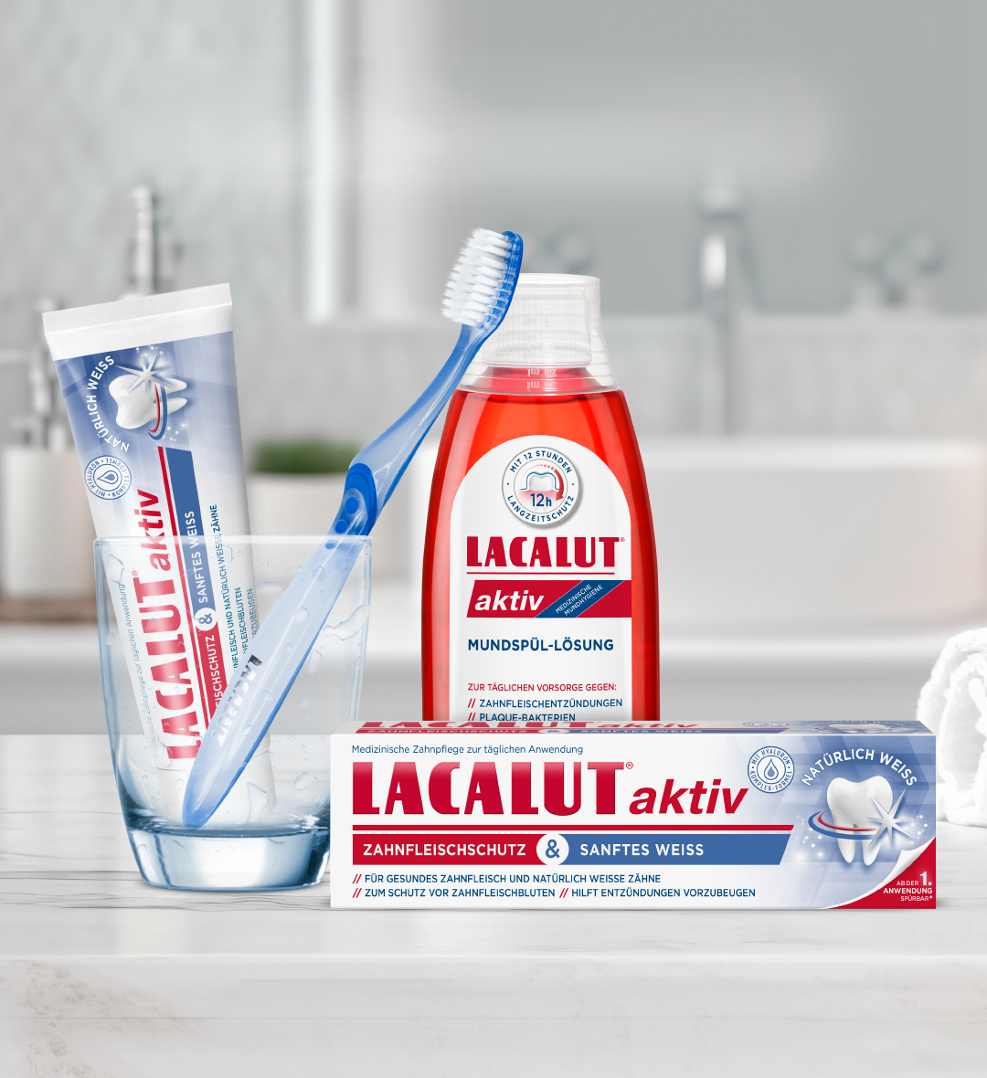

 |  | 10.2.-31.3.2026

Espace kód | ean | název | ks/krt | PC b. DPH | Akční PC b. DPH | obj. v ks | celkem Kč b. DPH | foto
101426 | 4010439201288 | LacaIut*ZP 75ml Aktiv | 24 | 54.60 | 51.92 |  | 0.00
101427 | 4010439201387 | LacaIut*ZP 75ml White | 24 | 56.40 | 55.46 |  | 0.00
101428 | 4016369546154 | LacaIut*ZP 75ml White& Repair | 24 | 67.20 | 63.72 |  | 0.00
101429 | 4010439201400 | LacaIut*ZP 75ml Sensitive | 24 | 54.60 | 53.69 |  | 0.00
101430 | 4016369541784 | LacaIut*ZP 75ml Flora | 24 | 54.60 | 53.69 |  | 0.00
101431 | 4016369546505 | Lacalut*ÚV 300ml Aktiv | 12 | 91.08 | 89.56 |  | 0.00 | 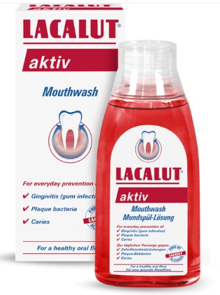
101432 | 4016369546512 | Lacalut*ÚV 300ml Sensitive | 12 | 91.08 | 89.56 |  | 0.00 | 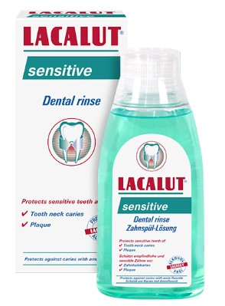
101433 | 4016369546666 | Lacalut*ÚV 300ml White | 12 | 91.08 | 89.56 |  | 0.00 | 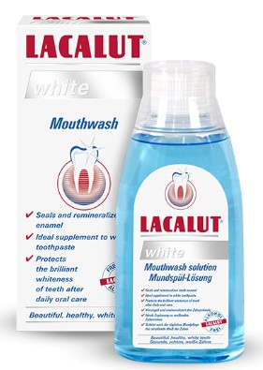
 |  | Celkem: |  |  |  |  | 0.00
 |  |  | ESPACE velkoobchod drogerie s.r.o., Steinerova 604, 149 00 Praha 4, espace.objednavky@espacevo.cz, www.primadrogerie.cz www.espacevo.cz

